需要邮寄物料
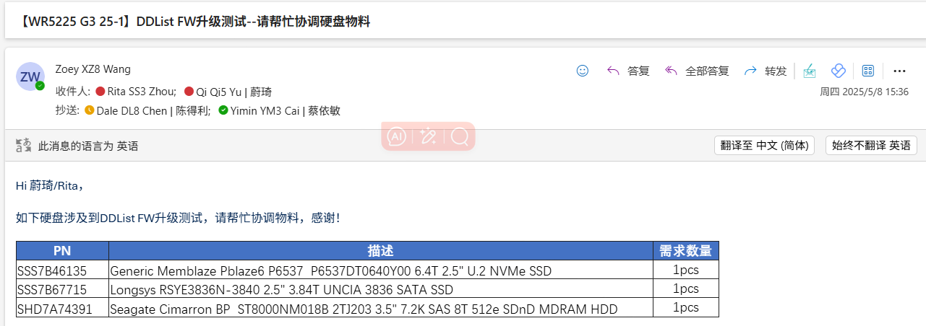
No. | PN | 描述 | 需求数量
1 | SSS7B46135 | Generic Memblaze Pblaze6 P6537 P6537DT0640Y00 6.4T 2.5" U.2 NVMe SSD | 1pcs
2 | SSS7B67715 | Longsys RSYE3836N-3840 2.5" 3.84T UNCIA 3836 SATA SSD | 1pcs
3 | SHD7A74391 | Seagate Cimarron BP ST8000NM018B 2TJ203 3.5" 7.2K SAS 8T 512e SDnD MDRAM HDD | 1pcs

